Lý thuyết
Buổi 7
Ngày 01/03

Các task cần xử lý | Tình trạng | Comment | Vấn đề gặp phải | Cách giải quyết
Tìm hiểu MVC | 100%
Tạo 1 project Spring Boot | 100%

Mục | Nội dung tìm hiểu
Mô hình Model-View-Controller (MVC) | là một mẫu kiến ​​trúc phân tách một ứng dụng thành ba thành phần logic chính Model, View và Controller Model: Nó bao gồm tất cả dữ liệu và logic liên quan của nó. View: Trình bày dữ liệu cho người dùng hoặc xử lý tương tác của người dùng. Controller: Là nơi kết nối giữa các thành phần Model và View. Kiến trúc MVC được thảo luận lần đầu vào năm 1979 bởi Trygve Reenskaug. MVC là một mô hình dễ dàng mở rộng và bảo trì code. Một số Framework MVC phổ biến là Rails, Zend Framework, CodeIgniter, Laravel, Fuel PHP, v.v.
Cách hoạt động | Khi người dùng ấn đăng nhập từ view thì request sẽ được gửi từ trình duyệt đến controller, controller sẽ gọi đến model xử lý logic và trả lại kết quả đó cho user thông qua view .
Ưu điểm | Dễ bảo trì code, dễ mở rộng và phát triển Hỗ trợ dễ dàng hơn cho khách hàng mới Việc phát triển các thành phần khác nhau được thực hiện song song Nó giúp bạn tránh sự phức tạp bằng cách chia ứng dụng thành 3 đơn vị. Hỗ trợ tốt nhất cho nhà phát triển theo hướng thử nghiệm. Nó hoạt động tốt cho các ứng dụng Web được hỗ trợ bởi các nhóm lớn các nhà thiết kế và phát triển web Cung cấp khả năng phân tích rõ ràng các mối quan tâm Thân thiện với Công cụ Tìm kiếm (SEO) Tất cả các đối tượng được phân loại và đối tượng độc lập với nhau để bạn có thể kiểm tra chúng 1 cách riêng biệt.
Nhược điểm | Khó đọc, thay đổi, kiểm tra và sử dụng lại mô hình này. Không hỗ trợ xác thực chính thức Tăng độ phức tạp và tính kém hiệu quả cả dữ liệu Khó khăn khi sử dụng MVC với giao diện người dùng hiện đại Cần nhiều người lập trình để tiến hành lập trình song song Cần có kiến thức về nhiều công nghệ Bảo trì nhiều code trong Controller
Ví dụ khác | 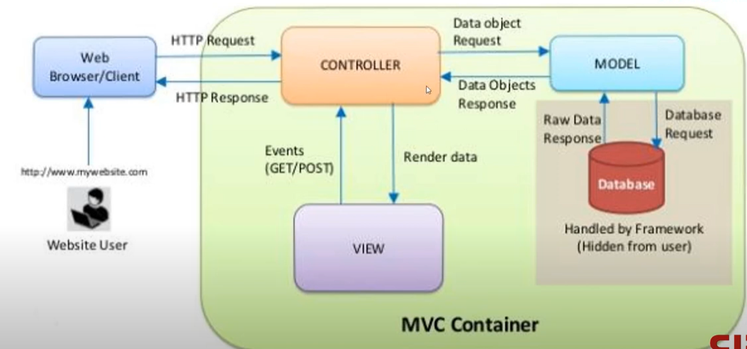 View: Chính là bạn. Controller: Là người phục vụ. Model: Là đầu bếp. Database: là tủ lạnh. Giả sử bạn đi đến một nhà hàng, bây giờ người phục vụ đến với bạn, và bạn chỉ việc gọi món ăn. Người phục vụ không biết bạn là ai và bạn muốn gì, anh ta chỉ ghi chi tiết đơn hàng thức ăn của bạn. Sau đó, người phục vụ di chuyển đến nhà bếp. Trong nhà bếp, người phục vụ không chuẩn bị thức ăn cho bạn. Đầu bếp chuẩn bị thức ăn cho bạn. Người phục vụ sẽ đưa món của bạn cho anh ta cùng với số bàn của bạn.

